상품제안서
다즐 그립 드라이빙 텀블러 900ml | 상품코드: S45190

 |  |  |  |  |  |  | 02-713-8555 | www.synergygift.co.kr
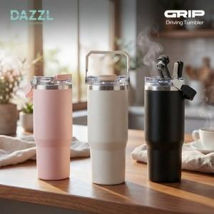 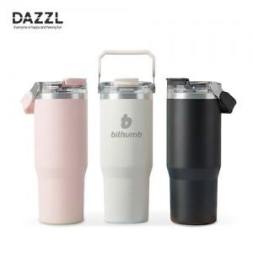 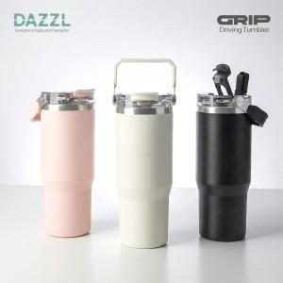

【상세/제작정보】 | <p>※ 빨대포함</p>

【인쇄/포장옵션】 | 레이저, 풀칼라 / 포장지포장

【공급단가】 | 수량 | 30~ | 50~ | 100~ | 500~ | 1,000~
*VAT별도 | 단가 | 13,500원 | 13,000원 | 12,700원 | 11,900원 | 11,700원

【상품 URL】 | https://www.synergygift.co.kr:443/src/goods_detail.php?gdno=45190

